微生信示例081-1

term | enrichment | pvalue | count | class | 微生信，您身边的数据分析，可视化专家
RNA transport | 4.807258641 | 1.56E-05 | 15 | BP | https://www.bioinformatics.com.cn/plot_basic_gopathway_enrichment_bubbleplot_081
Epstein-Barr virus infection | 4.569261748 | 2.70E-05 | 16 | BP
HTLV-I infection | 3.814616521 | 0.000153244 | 17 | BP | 输出示例图
Tuberculosis | 3.454180941 | 0.000351414 | 13 | CC
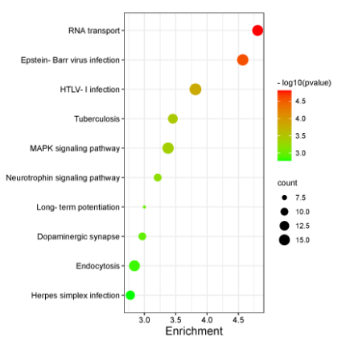
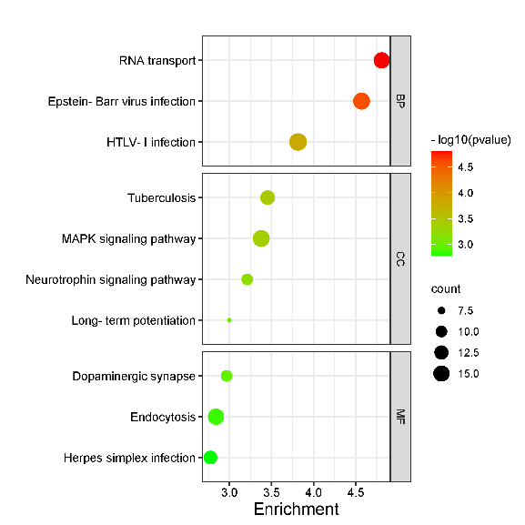
MAPK signaling pathway | 3.378131581 | 0.000418667 | 16 | CC
Neurotrophin signaling pathway | 3.212102971 | 0.000613617 | 10 | CC
Long-term potentiation | 3.000035266 | 0.000999919 | 7 | CC
Dopaminergic synapse | 2.967026455 | 0.001078881 | 10 | MF
Endocytosis | 2.841316731 | 0.001441064 | 15 | MF
Herpes simplex infection | 2.775219173 | 0.001677957 | 12 | MF

 |  |  |  |  |  | 不分面 | 分面

 |  |  |  |  | B站：气泡图绘制视频教程

 |  |  |  |  | 注：1，输入可以是4列或5列。第5列可选，有则出分面图（右图），无则出左图； 2，enrichment即-log10(p)，也可以用generatio等代替； 3，若无颜色，请将log(p)转成p，用excel的power命令=power(10,x)转化 4，若无点，请调大图片宽度

 |  |  |  |  | 使用问题，或数据分析合作意向
 |  |  |  |  | 请微信扫码联系我们

